Zadanie I
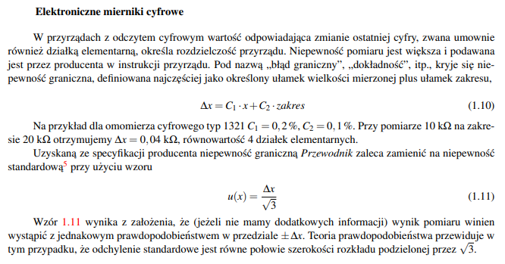

Wiemy zatem

 | Zakres | C1 | C2
 | do 100 Ω | 0.005 | 0.005
 | od 100 Ω do 200 Ω | 0.005 | 0.01

 |  | C1 | C2 | zakres | ΔR | u(R)
R1 [Ω] | 63 | 0.005 | 0.005 | 100 | 0.815 | 0.47
R2 [Ω] | 145 | 0.005 | 0.01 | 200 | 2.725 | 1.6
R(szer)[Ω] | 208 |  |  | u(R)(szer) | 1.642
R(równ)[Ω] | 43.92 | u(R) |  | u(R)(równ) | 0.674
x | 9135 | 120
y | 208 | 1.642

Zadanie II
$$μ= \overline{x}$$
 |  |  |  |  |  |  |  |  |  |  | S* | S*/n0.5
d [m] | 5.23 | 5.18 | 5.26 | 5.2 | 5.21 | 5.19 | 5.24 | 5.19 | 5.22 | 5.213 | 0.0265 | 0.0088
h [m] | 11.2 | 11.25 | 10.99 | 11.14 | 11.34 | 11.19 | 11.21 | 11.19 | 11.13 | 11.182 | 0.0950 | 0.0317
D2di | 0.0003 | 0.0011 | 0.0022 | 0.0002 | 0.0000 | 0.0005 | 0.0007 | 0.0005 | 0.0000 | D2d | 0.0056
D2hi | 0.0003 | 0.0046 | 0.0369 | 0.0018 | 0.0249 | 0.0001 | 0.0008 | 0.0001 | 0.0027 | D2h | 0.0722
N | 9
V | 238.70 | dV | 1.05

